表紙・改定履歴
Webダイレクト販売

画面設計書
個人情報入力画面
G0115

© 2020 Sasuke Financial Lab Inc.

変 更 記 録
版数 REV. | 作成更新日 | 変 更 内 容 | 担 当
01 | 2020-08-14 | 初版 | 幡司
02 | 2020-09-01 | 画面レイアウト修正 ・年収をレンジ入力に修正 ・他社加入情報の項目を削除 ・住所検索ボタンを追加) 説明設計書修正 ・生年月日、性別の比較をログイン情報と試算時の情報の中でする旨を記載 ・G116.個人情報確認画面から遷移してきた時の動きを加筆) | 幡司

画面レイアウト
画面レイアウト |  |  | システム | 画面名 |  | 画面ID
 |  |  | Webダイレクト販売 | 個人情報入力画面 |  | G0115

A
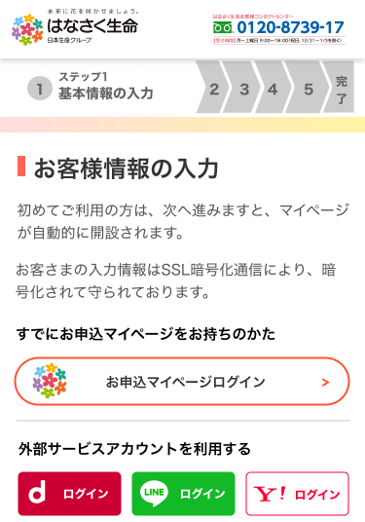

1

2
4

3

 | ※認証、またはログインした場合下記のように表示が変更される

 |  | ・外部認証時(LINE例) |  |  | ・すでにマイページ登録済みの申込者ログイン時
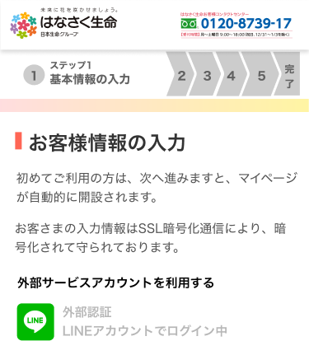
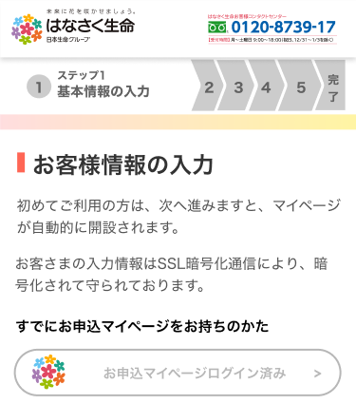

B
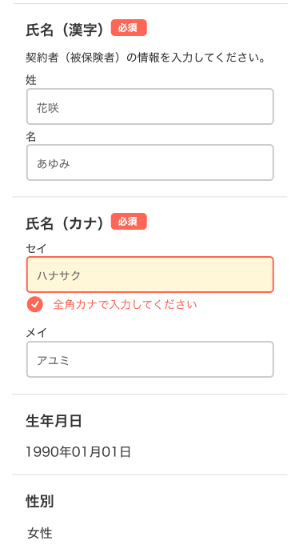

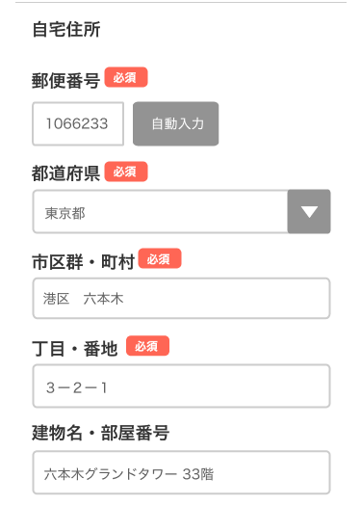

1

5
Z
2
6

7

3

4
8

9

10

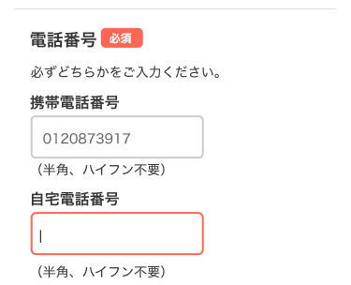

11

12

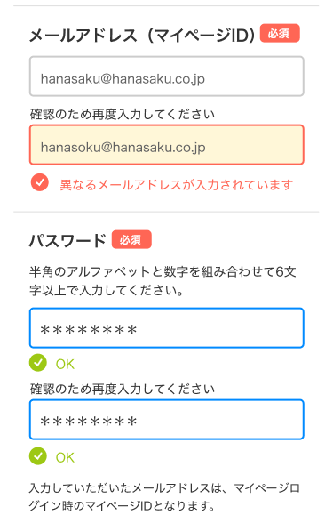
 |  |  |  |  | ・外部認証時
 |  |  |  |  | 外部認証の場合、マイページIDは外部認証によるため
 |  |  |  |  | メールアドレスがマイページIDとなる旨の文言を非表示
 |  |  |  |  | また、パスワードも不要となるため非表示
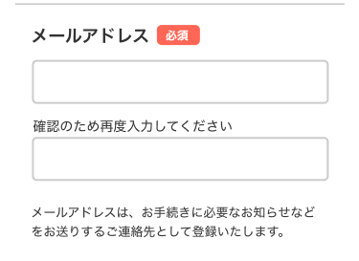
13

14

15

16

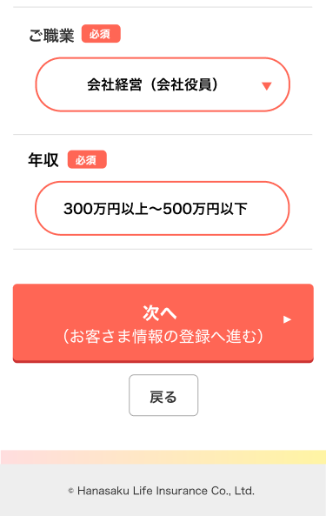

17

18

C

1

メッセージ一覧
メッセージ一覧 |  | システム | 画面名 | 画面ID
 |  | Webダイレクト販売 | 個人情報入力画面 | G0115
No | メッセージID | メッセージ内容

Pending
1
2
3
4
5
6
7
8
9
10
11
12
13
14
15
16
17
18
19
20
21
22
23
24
25
26
27

